REKAPITULACIJA
 |  | 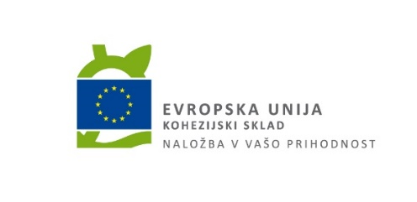
 |  | OBRAZEC

REKAPITULACIJA

Na osnovi javnega naročila katerega predmet je "Celovita energetska prenova stavbe NLZOH – Maribor", izvedenega po odprtem postopku, oznaka javnega naročila V22-21/G, objavljen na portalu javnih naročil dne 27. 12. 2021 pod št. objave JN008749/2021-B01, dajemo ponudbo za izvedbo predmetnega javnega naročila.

NAROČNIK: Republika Slovenija, Ministrstvo za zdravje, Štefanova ulica 5, 1000 Ljubljana
UPORABNIK in POOBLAŠČENEC: Nacionalni laboratorij za zdravje, okolje in hrano, Prvomajska ulica 1, 2000 Maribor

1. PONUDNIK:

Ponudnik:
Partner pri skupni ponudbi:
Partner pri skupni ponudbi:
Partner pri skupni ponudbi:

2. Ponudba

Naziv |  |  | Skupna vrednost v EUR brez DDV
SKLOP 1: Celovita energetska prenova stavbe NLZOH - Maribor
SKLOP 2: Zunanja ureditev in prenova strehe objekta A
SKLOP 2: Vgradnja sistema hlajenja in ogrevanja s toplotno črpalko, del objekta
SKUPAJ |  |  | 0.00

Kraj in datum | Žig | Podpis pooblaščene osebe

